2
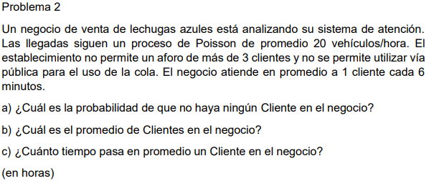

λ | 20 | Vehiculos por hora
μ | 1 | Cliente cada 6 minutos = |  | 10 | Clientes por hora
k | 3

 | 2

a) |  | 0.066666666667

b) |  |  | 2.2666666667

c) |  |  | 9.3333333333

